Накладная-№3
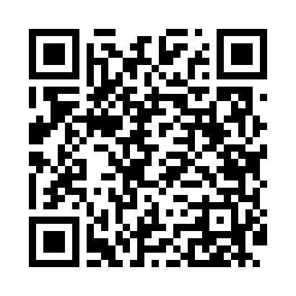
Номер товарно-транспортной накладной: |  |  | Торговый представитель: Kamol aka
Поставщик: Toshkent falcon fly 2 |  |  | Телефон торгового представителя: +998979626299
Дата отгрузки: 16.11.2025 |  |  | Контрагент: Dona zakass
Дата консигнации: |  |  | Адрес:
Доставщик: |  |  | Телефон:
Телефон доставщика:
Время заказа: 16.11.2025 10:33:08
№ | Штрих-код | Название товаров (работ,услуг) | Количество | Количество в кейсе | Цена | Сумма
 |  |  | 6 |  |  | 59.2
1 | 6921751300993 | Чайник заварочный из нержавеющей стали, 1 л, XP-99-3 | 3 | 3 шт. | 12 | 36
2 | 2011101422460 | Щетка для уборки дома 1142-8052 DB-83-172 | 1 | 1 шт. | 2 | 2
3 | 6915785621811 | Швабра с ведром из пластмассы YZ04 XP-18-1 | 1 | 1 шт. | 19 | 19
4 | 6938397012020 | Швабра для мытья пола 739-5053 DB-83-170 | 1 | 1 шт. | 2.20 | 2.20
Итого: 59.2$|->UZS: 740,000.00

